상품제안서
헬프맨 멀티 3라인 3in2 고속충전케이블(66W) | 상품코드: F24541

 |  |  |  |  |  |  | 02-412-0044 | www.easy1.co.kr
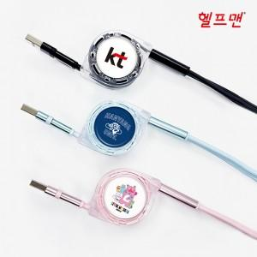

【상세/제작정보】 | <p><span style="background-color: rgb(255, 255, 255); font-family: dotum; font-size: 13px;">블랙,오렌지,그린,스카이블루,핑크</span>​</p>

【인쇄/포장옵션】 | 레이저, 에폭시 / 포장지포장

【공급단가】 | 수량 | 100~ | 300~ | 500~ | 1,000~ | 3,000~
*VAT별도 | 단가 | 4,860원 | 4,680원 | 4,500원 | 4,320원 | 4,210원

【상품 URL】 | https://dev.easy1.co.kr:443/src/goods_detail.php?gdno=24541

